キャリアシート
履歴書

氏 名 | フリガナ | グエン クオッオ カイン |  |  | 生年月日 |  |  |  |  |  |  |  | 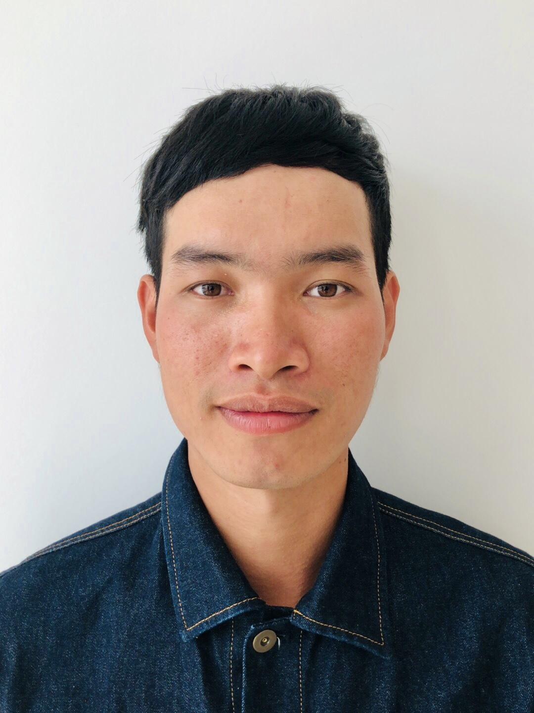 写真
 | NGUYEN QUOC KHANH |  |  |  | 1996 |  | 年 | 5 | 月 | 16 | 日
 |  |  |  |  | 男
社 名

 |  |  |  |  | 所属：
 |  |  |  |  | 役職：
自宅住所 | フリガナ |  |  |  |  |  |  |  | 携帯電話
 |  |  |  |  |  |  |  |  | ＦＡＸ
 |  |  |  |  |  |  |  |  | LINE ID
 | 最寄り駅（利用線） |  |  | 駅（ |  |  |  | 線） | 携帯ﾒｰﾙ |  |  | 349197022
 | 自宅まで 徒歩 バス その他 |  |  |  |  | 分 |  |  | ﾒｰﾙ |  |  | khanhonlyc@gmail.com
 | 年(西暦) | 月 | 学 校 ・ 学 科 |  |  | 年(西暦) |  | 月 | 資 格 ・ 免 許
学 歴 | 2014 | 9 | VINH 技術師範大学 情報技術学部 入学 |  |  | 2018 |  | 6 | 情報技術学部 卒業
 | 2018 | 6 | VINH 技術師範大学 情報技術学部 卒業 |  |  | 2022 |  | 12 | JLPT N3

自己啓発歴 | 年(西暦) | 月 | 自 己 啓 発 の 項 目
 | 2019 | 11 | スカイネットセンターで日本語を勉強していました。

 | 2020 | 1 | 日本フルハーフ株式会社で働いていました

外国語習熟度 |  |  |  |  |  | 転 出 |  |  | 可

自己PR | 日本語： N3以上 |  |  |  |  | 活かせる経験 |  |  | プログラミング言語 |  |  | Html, css, javascript

 |  |  |  |  |  |  |  |  | フレームワーク |  |  | ReactJS, Redux, Sass/Scss
 | 私は、Webサイトに訪れた人に驚きや感動を与えられるのが目標です。JavaScriptの基本的な知識やスキルは身に付いてReact.jsのフレームワークも学習しております 更にPSD(Photoshop)からHTML/CSSへの変換できて女性を美しく見せる写真加工には自信があります。将来的にはレスポンスデザインやコーディングとして貢献して参りたいと考えております。 是非面接の機会をいただければ光栄です。どうぞよろしくお願いします。
 |  |  |  |  |  |  |  |  | 画像編集ソフト |  |  | Photoshop

 |  |  |  |  |  |  |  |  | バージョン管理 |  |  | Git

 |  |  |  |  |  | 6か月のプログラミング経験 Github : https://github.com/khanhonlyc/Logictics-Webapp/tree/main/frontend

